상품제안서
[송월타올] 아날도바시니 체인40 타올 (140g) | 상품코드: S37030

 |  |  |  |  |  |  | 02-713-8555 | www.synergygift.co.kr
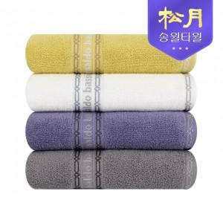

【상세/제작정보】 | <p>※자수인쇄 별도문의(글자수,난이도,크기 등의 요소로 추가비용 발생될 수 있습니다.)</p>

【인쇄/포장옵션】 | 실크, 자수 / 포장지포장

【공급단가】 | 수량 | 100~ | 300~ | 500~ | 1,000~ | 3,000~
*VAT별도 | 단가 | 3,690원 | 3,560원 | 3,420원 | 3,280원 | 3,200원

【상품 URL】 | https://www.synergygift.co.kr:443/src/goods_detail.php?gdno=37030

